nota 1
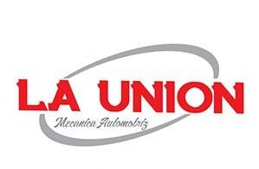
 |  |  |  | MULTISERVICIOS
 |  | MECANICA EN GENERAL DIESEL Y GASOLINA
 |  |  |  | TRABAJOS DE SOLDADURA, HERRERIA, PINTURA Y MAS.

COTIZACION

Cliente: |  | GRUPO PETROMAR
Fecha: |  | 2023-01-25
Unidad: |  | MARCH
No. De unidad:

 | SERVICIO DE AFINACION MAYOR
4 | BUJIAS |  |  |  |  | 241.38
5 | LTS. DE ACEITE |  |  |  |  | 409.48
1 | FILTRO DE AIRE |  |  |  |  | 241.28
1 | FILTRO DE ACEITE |  |  |  |  | 82.00
1 | LIQUIDO DE LIMPIA INYECTORES |  |  |  |  | 120.00
1 | MANO DE OBRA POR SERVICIO DE AFINACION MAYOR INCLUYE LIMPIEZA DE INYECTORES Y |  |  |  |  | 500.00
 | LAVADO DEL CUERPO DE ACELERACION

 |  |  |  |  | SUBTOTAL | 1,594.14
 |  |  |  |  | IVA | 255.06
 |  |  |  |  | TOTAL | 1,849.20

NOTA: SIN MAS POR EL MOMENTO EN ESPERA DE VERNOS FAVORECIDOS QUEDO A SUS ORDENES.

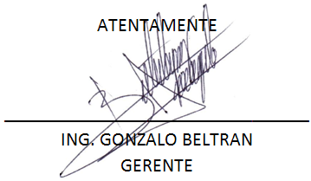

IGNACIO ALLENDE N° 3102, COL. BUROCRATA
TEL 668-11-07
MAZATLAN,SINALOA,MEXICO
 |  |  | launionmecanicaautomotriz@gmail.com

